Explications
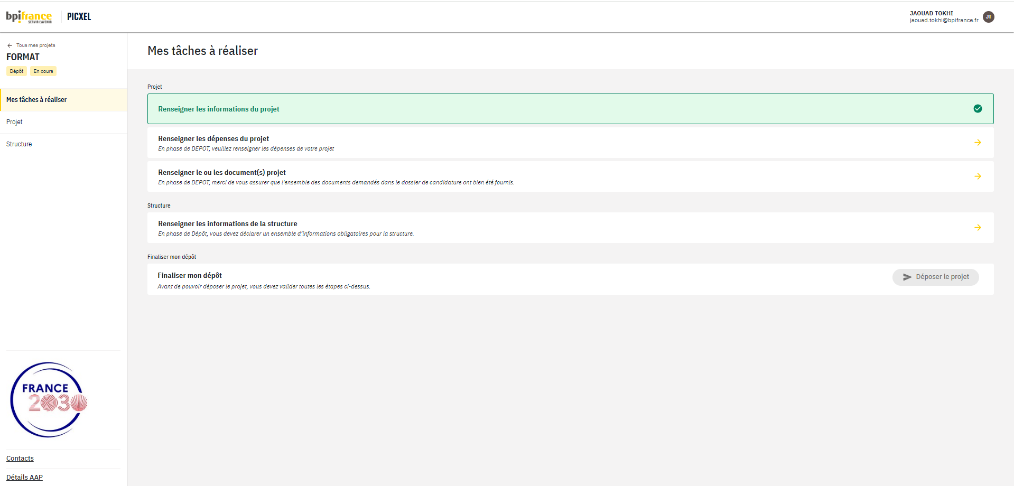
COMMENT REMPLIR LA BASE DE DONNEES FINANCIERE ?
L'approche proposée par base de données EXCEL est un moyen inhabituel mais très puissant pour entrer ni plus ni moins que les informations usuelles demandées dans un devis de projet. Elle facilite grandement :
- la saisie et l'agrégation des données fournies par chaque partenaire
- l'analyse ciblée par tris successifs (lot, partenaire, étape-clé etc...)
- la réalisation de tableaux de synthèse (tableaux croisés dynamiques)
- la simulation pendant les phases itératives de construction et de discussion du budget projet.
Les chargés de projets pourront vous apporter le support nécessaire en cas de besoin.
Nota : pour vous permettre de vous familiariser avec l'application, le présent fichier contient un exemple type. Vous devez remplacer les données de l'exemple par celles de votre projet.
Onglet "Calendrier" : caler le T0 prévisionnel et le nombre d'étapes clés (8 étapes clés maximum).
Entrer la liste des partenaires
Dans l'onglet "Partenaires", insérer des lignes et remplir les colonnes A à G.
Compléter la base de données (onglet "Devis")
Définir les lots, les sous-lots (optionnels) et les tâches, les livrables associés à chaque tâche (en général communs à plusieurs tâches, les partenaires impliqués et les étapes-clés selon les indications de la demande d'aide).
Remplir une ligne par tâche + livrable + partenaire dans la mesure où les dépenses sont à peu près équiréparties au cours du temps. En cas de décaissements significatifs ponctuels, les détailler afin de donner une image fidèle de la trésorerie du projet. Préciser pour chacune des tâches :
- le rattachement à la structure du programme (colonnes à en-têtes "bleus" A à H)
- le détail des coûts (colonnes à en-têtes "verts" I à N)
- une proposition de classification en recherche industrielle (RI), développement expérimental (DE), frais de gestion de projet (ADM), dépenses de protection de l'environnement (Environnement) ou autres dépenses (Autre) de chaque activité élémentaire (colonne O).

